Capa
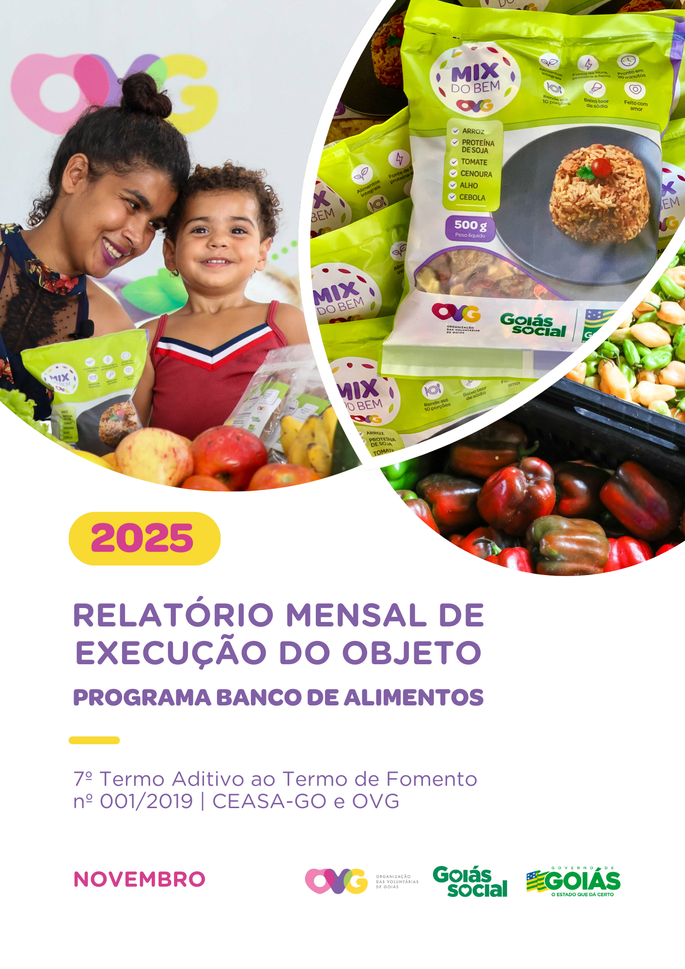

Relatório Sintético
ORGANIZAÇÃO DAS VOLUNTÁRIAS DE GOIÁS
7º TERMO ADITIVO AO TERMO DE FOMENTO Nº 001/2019 - CEASA/OVG
RELATÓRIO GERENCIAL MENSAL DE EXECUÇÃO
BANCO DE ALIMENTOS
PROTEÇÃO SOCIAL ÀS FAMÍLIAS E INDIVÍDUOS EM SITUAÇÃO DE VULNERABILIDADE SOCIAL
MÊS DE REFERÊNCIA: NOVEMBRO / 2025
PROTEÇÃO SOCIAL BÁSICA - BANCO DE ALIMENTOS
UNIDADE EXECUTORA | ESPECIFICAÇÃO |  | METAS FÍSICAS
 |  |  | Realizadas
BANCO DE ALIMENTOS | Número de entidades cadastradas |  | 3
 | Número de indivíduos/famílias cadastrados |  | 67
 | Número de entidades atendidas |  | 87
 | Número de indivíduos/famílias atendidos |  | 3,152
 | Total de alimentos doados (KG) |  | 113,768.10
 | Total de doadores cadastrados |  | 4
 | Total de alimentos coletados/arrecadados (KG) |  | 114,798.40
 | Bairros de Goiânia atendidos |  | 43
 | Municípios atendidos (além de Goiânia) |  | 15
 | Distribuição |  | Diária (exceto domingos e feriados)

Plano de Ação
Causa: O Programa está sendo executado com base no Plano de Trabalho, com o desenvolvimento de atividades de coleta, seleção e distribuição de alimentos para entidades sociais e famílias em situação de vulnerabilidade e insegurança alimentar, superando a descrição do item "9. Metas", que prevê a entrega de, no mínimo, 60.000 kg de alimentos in natura (9.2) e atender, no mínimo, 1.500 famílias e 40 entidades por mês (9.3).
Medidas implementadas/a implementar: Como as atividades estão sendo desenvolvidas conforme previsto no Plano de Trabalho, não há medidas saneadoras a serem implementadas.
Prazo para tratar a causa: Não há prazo.
Ações Desenvolvidas
O Programa segue recebendo novos cadastramentos, sendo o de famílias realizado presencialmente e o de entidades sociais, por meio do site da OVG (www.ovg.org.br), com validação efetuada pela equipe de Serviço Social. Todas as ações desenvolvidas têm como objetivo apoiar e fortalecer a rede socioassistencial.
Como parte das ações intersetoriais desenvolvidas na CEASA, o Banco de Alimentos, com o apoio da equipe de Segurança Interna, realiza o mapeamento e o acolhimento de famílias em situação de vulnerabilidade social que recorrem aos contêineres de resíduos em busca de alimentos impróprios para o consumo. Após a identificação, as famílias são encaminhadas para atendimento com assistente social, que realiza escuta qualificada, avalia as demandas apresentadas e efetiva os encaminhamentos necessários à rede socioassistencial. Para além da distribuição regular de alimentos, a iniciativa fortalece a promoção da segurança alimentar e nutricional por meio de atendimento humanizado. Paralelamente, a segurança alimentar e nutricional é reforçada pela busca ativa de alimentos, assegurando a destinação adequada dos produtos arrecadados.
A rotina de busca ativa realizada na CEASA garante a captação de alimentos destinados às doações in natura e ao processamento. O volume arrecadado varia conforme a sazonalidade, a inflação e as condições ambientais. No período, foram distribuídos 113.768,20 kg de alimentos in natura a famílias em situação de vulnerabilidade e a entidades socioassistenciais, além da entrega de 53.265 benefícios provenientes do processamento, como o Mix do Bem e frutas desidratadas. A ação reafirma o compromisso com a sustentabilidade, a redução do desperdício e a promoção da segurança alimentar e nutricional, por meio do aproveitamento integral dos alimentos.
No dia 13 de novembro, foi realizada a entrega de cestas de hortifrútis adquiridas da agricultura familiar, com o objetivo de dar continuidade à promoção da alimentação adequada e saudável aos beneficiários do Programa Universitário do Bem (ProBem) e fomentar a comercialização dos produtos da agricultura familiar no Estado. No total, foram entregues 61 cestas de hortifrútis (610 kg) e 720 unidades do Mix do Bem.
No dia 26 de novembro, a gerente do Banco de Alimentos participou da Reunião Ordinária do Conselho Estadual de Segurança Alimentar e Nutricional de Goiás (CONESAN-GO), realizada na SEAPA. A pauta incluiu a leitura e aprovação da ata da reunião anterior, a apresentação sobre a DAP Jurídica, conduzida pelo analista de Desenvolvimento Rural da Emater, Juarez Gomes Bucar, e a exposição dos dados de execução do PAA Goiás.
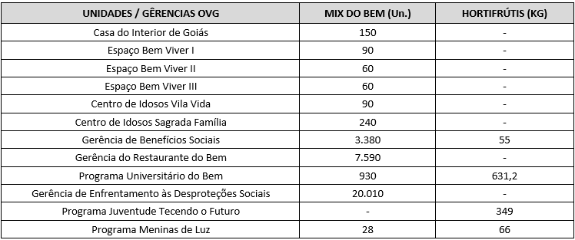 Após as capacitações sobre o Mix do Bem nas unidades e programas da OVG, neste mês foram realizados os seguintes atendimentos:
Nas ações do Goiás Social e do Agro é Social, o Banco de Alimentos participou com entrega e orientações sobre o Mix do Bem, por meio do OVG Perto de Você:
Goiânia, novembro de 2025.
Marília Araújo Silva |  | Luís Maurício Bessa Scartezini
Gerente do Banco de Alimentos |  | Gerente de Planejamento
Roberta Wendorf de Carvalho |  | Janine Almeida Silva Zaiden
Diretora de Unidades Socioassistenciais |  | Diretora de Planejamento e Gestão
Jarmund Nasser Junior |  | Adryanna Leonor Melo de Oliveira Caiado
Diretor Administrativo e Financeiro |  | Diretora Geral

Relatório Analítico
ORGANIZAÇÃO DAS VOLUNTÁRIAS DE GOIÁS
7º TERMO ADITIVO AO TERMO DE FOMENTO Nº 001/2019 - CEASA/OVG
RELATÓRIO ANALÍTICO: OPERACIONAL E METAS
BANCO DE ALIMENTOS
PROTEÇÃO SOCIAL ÀS FAMÍLIAS E INDIVÍDUOS EM SITUAÇÃO DE VULNERABILIDADE SOCIAL
REFERÊNCIA: NOVEMBRO / 2025
PROTEÇÃO SOCIAL BÁSICA
OPERACIONALIZAÇÃO DAS AÇÕES DE PROTEÇÃO SOCIAL
Item Meta TF: 15.1 / Item Meta PT: 9.9.1
1. ATENDIMENTOS/MÊS |  |  | JUL/2019 A JUL/2025 | AGO | SET | OUT | NOV | DEZ | TOTAL SEM REPETIÇÃO
Número de entidades atendidas |  | RZ | 403 | 63 | 80 | 84 | 87 | 0 | 414
Número de indivíduos/famílias atendidos |  | RZ | 7,856 | 3,785 | 3,528 | 3,363 | 3,152 | 0 | 8,214

Item Meta TF: 15.1 / Item Meta PT: 9.9.2
2. CADASTRAMENTOS/MÊS |  |  | JUL/2019 A JUL/2025 | AGO | SET | OUT | NOV | DEZ | TOTAL
Novas entidades cadastradas com recebimento regular |  | RZ | 333 | 1 | 4 | 3 | 3 |  | 344
Novas entidades cadastradas para o Programa Aquisição de Alimentos Estadual (PAA) |  | RZ | 239 | 13 | 15 | 0 | 0 |  | 267
Novos indivíduos/famílias cadastrados |  | RZ | 7,108 | 134 | 77 | 80 | 67 |  | 7,466

Item Meta TF: 15.3 / Item Meta PT: 9.9.3
3. VOLUME DE DOAÇÕES (KG)/MÊS |  |  | JUL/2019 A JUL/2025 | AGO | SET | OUT | NOV | DEZ | TOTAL
Quantidade de alimentos coletados/arrecadados |  | RZ | 8,554,841.97 | 100,862.75 | 112,918.40 | 97,425.00 | 114,798.40 | 0.00 | 8,980,846.52
Quantidade de alimentos doados para famílias e entidades sociais |  | RZ | 8,306,265.98 | 101,807.65 | 109,376.74 | 97,385.20 | 113,768.10 | 0.00 | 8,728,603.67
Quantidade de alimentos destinados a instituições para alimentação animal |  | RZ | 201,645.42 | 926.60 | 900.00 | 450.00 | 530.00 | 0.00 | 204,452.02
Quantidade de alimentos selecionados para processamentos |  | RZ | 70,266.15 | 2,061.30 | 1,443.00 | 88.40 | 0.00 | 0.00 | 73,858.85
Estoque |  | RZ | 42,560.95 | 300.00 | 1,498.66 | 1,000.06 | 1,500.26 | 0.00 | 46,859.93
OBS.: Sempre que ficarem alimentos arrecadados em um mês para serem entregues no primeiro dia útil do mês seguinte, haverá registro na linha "ESTOQUE".
OBS.: O total de "alimentos coletados/arrecadados" é menor que a soma de "alimentos doados para famílias e entidades sociais", "alimentos destinados a instituições para alimentação animal" e "alimentos selecionados para processamentos" devido à aquisição, nos meses de junho, julho e agosto de 2020, de cestas de frutas e hortaliças da Cooperativa Mista dos Produtores de Hortifrutigranjeiros do Estado de Goiás (COMPHEGO) para serem entregues às famílias pela situação de emergência em razão da pandemia do Coronavírus. Diante disso, nesses meses, o volume de alimentos doados foi maior que a quantidade de alimentos coletados/arrecadados.

Item Meta TF: Não Possui / Item Meta PT: 9.9.5
4. AÇÕES SOCIAIS |  |  | JUL/2019 A JUL/2025 | AGO | SET | OUT | NOV | DEZ | TOTAL
Número de entidades que participaram |  | RZ | 2,078 | 0 | 0 | 6 | 0 |  | 2,084
Número de indivíduos/famílias que participaram |  | RZ | 4,957 | 3 | 39 | 40 | 89 |  | 5,128
5. DISTRIBUIÇÃO DE ALIMENTOS POR INSTITUIÇÃO / ENTIDADE E FAMÍLIA (KG)
Item Meta TF: 15.3 / Item Meta PT: 9.9.3
Bairros de Goiânia | Instituição / Entidade ATENDIDA EM GOIÂNIA |  | JUL/2019 A JUL/2025 | AGO | SET | OUT | NOV | DEZ | TOTAL
Santa Genoveva | Assembleia de Deus Aliança | RZ | 13,084.70 | 0.00 | 0.00 | 0.00 | 0.00 |  | 13,084.70
Bairro Goiá 2 | Assembleia de Deus Esperança | RZ | 20,489.86 | 0.00 | 0.00 | 0.00 | 0.00 |  | 20,489.86
Jardim Itaipu | Associação Desportiva Jardim Caravelas - ADEJAC | RZ | 6,298.40 | 0.00 | 297.80 | 0.00 | 0.00 |  | 6,596.20
 | Grupo Ecológico Ambiental Nacional Comando Pantera | RZ | 1,936.80 | 0.00 | 0.00 | 0.00 | 0.00 |  | 1,936.80
Jardim Guanabara | Assembleia de Deus Yeshua | RZ | 15,418.91 | 0.00 | 0.00 | 0.00 | 0.00 |  | 15,418.91
 | Centro de Recuperação Vida Nova | RZ | 56,181.14 | 646.50 | 220.90 | 338.50 | 800.10 |  | 58,187.14
 | Banco de Alimentos Mesa Brasil - SESC | RZ | 10,078.10 | 0.00 | 0.00 | 0.00 | 0.00 |  | 10,078.10
Jardim Guanabara I | CMEI Jardim Guanabara I - Conselho Gestor Construindo Cidadãos | RZ | 3,701.74 | 0.00 | 0.00 | 0.00 | 0.00 |  | 3,701.74
 | Instituto de Especialidades Conceito | RZ | 5,450.23 | 0.00 | 0.00 | 0.00 | 0.00 |  | 5,450.23
Jardim Guanabara II | Instituto de Apoio a Crianças e Adolescentes Casa do Pão | RZ | 225.00 | 0.00 | 0.00 | 0.00 | 0.00 |  | 225.00
 | Sociedade Renascer | RZ | 2,118.98 | 0.00 | 0.00 | 0.00 | 0.00 |  | 2,118.98
Jardim Guanabara III | CMEI Guanabara lll | RZ | 4,082.04 | 0.00 | 0.00 | 0.00 | 0.00 |  | 4,082.04
 | Comunidade Espirita Trabalho, Amor e FÉ - CETAF | RZ | 66,695.19 | 1,225.00 | 952.70 | 944.90 | 931.50 |  | 70,749.29
Jardim Vila Rica | Fraternidade Espírita Luz e Caridade | RZ | 2,525.90 | 0.00 | 193.80 | 222.70 | 271.00 |  | 3,213.40
Vila Montecelli | Associação Ambiental pela Vida e Sustentabilidade Social | RZ | 5,490.99 | 0.00 | 0.00 | 0.00 | 0.00 |  | 5,490.99
Residencial Vale dos Sonhos | Associação Beneficente do Residencial Vale dos Sonhos | RZ | 38,162.13 | 0.00 | 0.00 | 0.00 | 0.00 |  | 38,162.13
 | Igreja Batista Vale dos Sonhos | RZ | 12,972.24 | 0.00 | 0.00 | 0.00 | 0.00 |  | 12,972.24
 | Igreja Assembleia de Deus Ministério Vale dos Sonhos | RZ | 1,365.00 | 0.00 | 0.00 | 0.00 | 0.00 |  | 1,365.00
...
Item Meta TF: 15.4 / Item Meta PT: 9.9.4
Willia Alvez da Costa |  | RZ | 11,775.54 | 0.00 | 2,651.80 | 300.00
William Alves Coutrim |  | RZ | 0.00 | 0.00 | 0.00 | 0.00
Willian Rose de Araújo |  | RZ | 9,598.50 | 0.00 | 0.00 | 478.60
Yan Alencar Silva |  | RZ | 377.60 | 0.00 | 0.00 | 0.00
SUB-TOTAL ARRECADAÇÕES PERMISSIONÁRIOS E PRODUTORES (KG) |  | RZ | 1,893,769.55 | 22,023.20 | 29,910.00 | 34,206.20
TOTAL ARRECADAÇÕES (KG) |  | RZ | 8,554,841.97 | 100,862.75 | 112,918.40 | 97,425.00
7. DESCRITIVO DAS DEMAIS ATIVIDADES
Item Meta TF: - / Item Meta PT: 9.9
Atividades relevantes por área técnica e/ou geral desenvolvidas na unidade (conforme Plano de Trabalho):
7.1 O recadastramento das entidades sociais atendidas segue em andamento. Conforme a Resolução OVG n° 002/2019, "as instituições deverão realizar a atualização de cadastro anualmente". Para garantir o cumprimento dessa exigência, a equipe da Gerência do Banco de Alimentos (GBA) está realizando visitas técnicas às entidades sociais, conforme as diretrizes da Resolução.
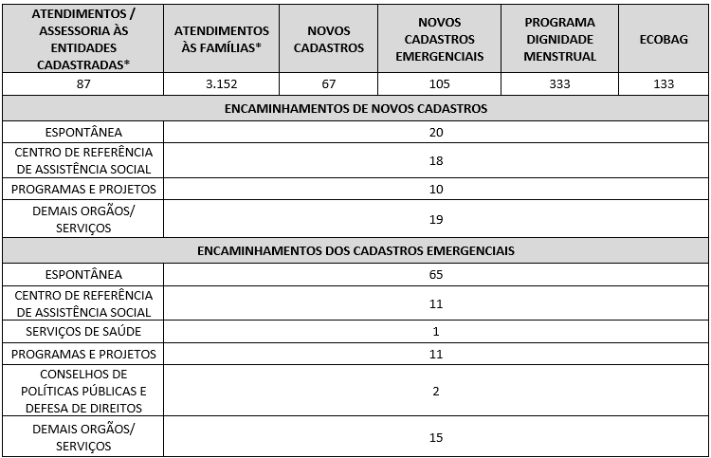 7.2 O Serviço Social realizou neste mês: Destacamos que a prioridade é atender a todos que procuram e se enquadram nos critérios do Programa Banco de Alimentos. Assim, as cestas para as famílias sofrem variação em quantidade (padrão de 15-20 kg), conforme os alimentos que são coletados na CEASA. Neste sentido, sempre que temos a diminuição ou aumento da coleta, a quantidade de alimentos da cesta sofre a mesma oscilação, mantendo a quantidade mínima para atender a necessidade nutricional das famílias. Além disso, os alimentos in natura são complementados com a entrega de kits de Mix do Bem e frutas desidratadas. O mesmo protocolo é seguido para as entidades sociais, o volume de alimento doado aumenta ou diminui conforme a coleta realizada. Também são entregues benefícios eventuais, conforme a necessidade identificada:

7.3 Neste mês, foram realizadas capacitações com temáticas voltadas às Famílias e Entidades Sociais.
7.4 / 7.5 Foram realizadas ações coletivas voltadas ao bem-estar, à prevenção e atenção à saúde, promovendo cuidados aos beneficiários.
7.6 Em parceria com a Gerência de Voluntariado e Parcerias Sociais (GVPS), o Banco de Alimentos contou com o apoio de voluntários nas atividades rotineiras da unidade, contribuindo para o fortalecimento da execução das ações e para a promoção do engajamento social.
Impactos das atividades desenvolvidas (conforme Plano de Trabalho):
7.1 A integração do Sistema de Gestão Integrada (SGI) possibilitou o recadastramento on-line, otimizando o controle das informações das entidades sociais e eliminando o uso de papel, o que contribui para a sustentabilidade ambiental. Em funcionamento desde novembro de 2022, o SGI tem qualificado os processos de cadastro, monitoramento e acompanhamento das entidades atendidas, independente da unidade executora das atividades. O cadastro de famílias ocorre de forma contínua, de segunda a sexta-feira, com retirada semanal de alimentos em dias pré-definidos.
7.2 No âmbito das ações desenvolvidas pelo Banco de Alimentos, é realizada busca ativa de famílias em situação de vulnerabilidade social que recorrem aos contêineres da CEASA, com oferta de orientação e apoio, assegurando o acesso a alimentos adequados e a promoção da segurança alimentar e nutricional. As famílias identificadas passam por atendimento e avaliação social, com os devidos encaminhamentos à rede socioassistencial, conforme as demandas apresentadas. O Serviço Social desenvolve articulação intersetorial contínua, visando garantir o acesso a serviços públicos e a ampliação do exercício de direitos. Dessa forma, as assistentes sociais da OVG reafirmam o compromisso institucional com a redução das desigualdades e o fortalecimento da proteção social às populações em situação de vulnerabilidade.
7.3 Ação de Capacitação para Famílias e Colaboradores: No dia 04 de novembro, os estagiários de Nutrição do Banco de Alimentos realizaram uma ação educativa com beneficiários e colaboradores durante a entrega das cestas de hortifrútis. A atividade, intitulada Halloween do Bem, teve como foco a conscientização sobre Diabetes Mellitus (DM), por meio de um jogo de perguntas de verdadeiro ou falso, abordando temas relacionados à prevenção, aos cuidados e aos hábitos de vida saudáveis. A ação teve duração aproximada de duas horas e contou com a participação de cerca de 30 beneficiários e 9 colaboradores. Como estratégia de incentivo, os participantes que acertavam as questões receberam doces sem açúcar. Ao final, foi aplicada uma avaliação simples, utilizando fichas nas cores verde e vermelha, para mensurar a percepção dos participantes quanto à relevância da atividade, sendo registrada avaliação integralmente positiva. Em 11 de novembro, dando continuidade ao tema, foi realizada nova capacitação educativa com beneficiários e colaboradores, durante a distribuição das cestas de hortifrútis, com o objetivo de sensibilizar e desmistificar a Diabetes Mellitus (DM) com base científica, além de realizar avaliação antropométrica (IMC e circunferência abdominal ou de pescoço) e aferição de glicemia. A ação contou com a participação de uma estudante da Liga de Diabetes da Faculdade de Nutrição da UFG, responsável pela aferição da glicemia, além da realização das avaliações antropométricas e da entrega de material informativo com orientações sobre a doença. Ao todo, foram avaliados 42 beneficiários e 8 colaboradores da unidade.
7.4 Ações e Atividades Coletivas de Bem-estar Social com as Famílias: No dia 27 de novembro, o Banco de Alimentos realizou uma oficina em alusão ao Dia da Consciência Negra. A atividade foi iniciada por colaboradores da Gerência do Banco de Alimentos, que apresentaram e debateram expressões populares, como “da cor do pecado”, “amanhã é dia de preto” e “ovelha negra”, evidenciando como termos de uso recorrente podem conter conotações racistas e reforçar estereótipos. Na sequência, foi ministrada palestra pelo Sr. Michael Laiso Felix, Presidente do Conselho Estadual dos Direitos Humanos, Igualdade Racial e Combate ao Preconceito, abordando a valorização da cultura negra, a promoção da igualdade racial e o enfrentamento ao preconceito, com foco na diversidade, inclusão e respeito no ambiente de trabalho e na sociedade. A oficina foi realizada às 14h, na Sala de Distribuição do Banco de Alimentos da OVG, e contou com a participação de beneficiários e do público em geral.
7.5 Ações e Atividades Coletivas de Nutrição e Saúde com as Famílias e Colaboradores: No dia 13 de novembro, o Banco de Alimentos da OVG realizou uma palestra seguida de roda de conversa em alusão ao Novembro Azul. A atividade foi conduzida pelo voluntário e técnico de enfermagem Rodrigo Lopes, que abordou estratégias para a melhoria da qualidade de vida, bem como orientações sobre a prevenção e o diagnóstico precoce do câncer de próstata. A ação contou com a participação de beneficiários, que interagiram ativamente, compartilharam experiências e esclareceram dúvidas, promovendo um espaço de diálogo e conscientização. O público-alvo foi composto por homens a partir de 40 anos e colaboradores da unidade.
...

Anexo Fotos
FOTOS - NOVEMBRO 2025
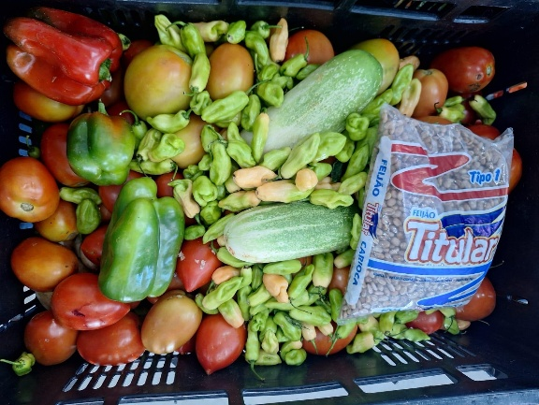
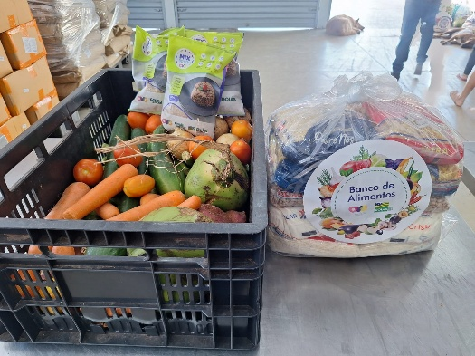
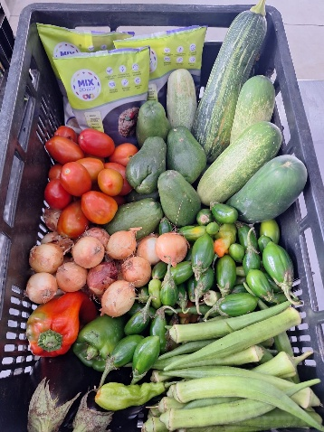

 | Distribuição de alimentos para as Famílias.
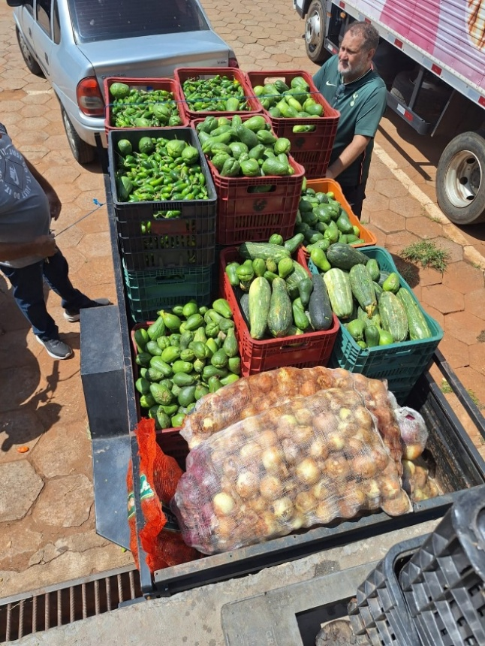
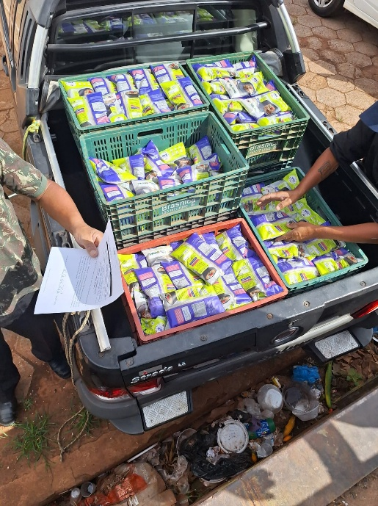
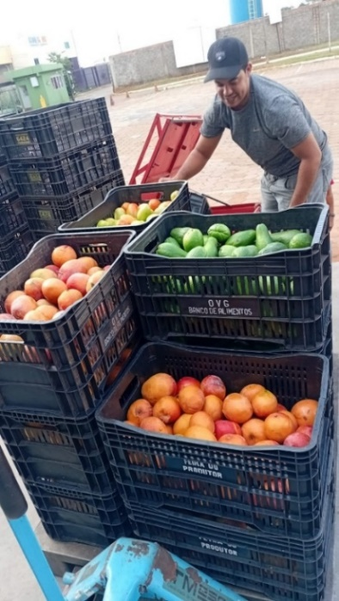

 | Distribuição de alimentos para as Entidades Sociais.
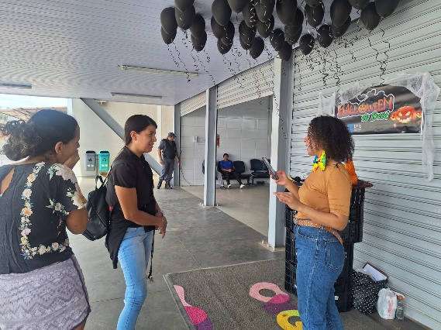
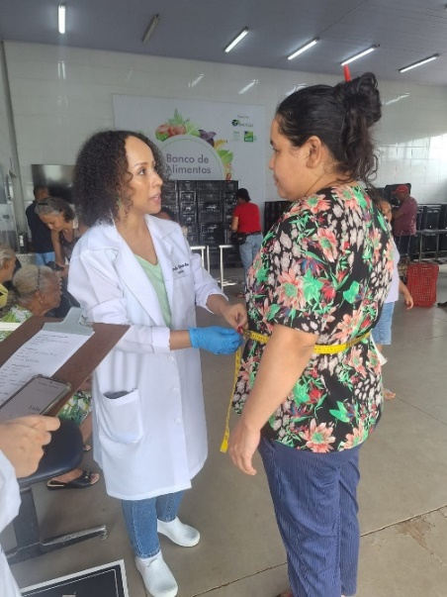

 | Capacitação para Famílias: Ação educativa Halloween do Bem, com foco na conscientização sobre Diabetes Mellitus.

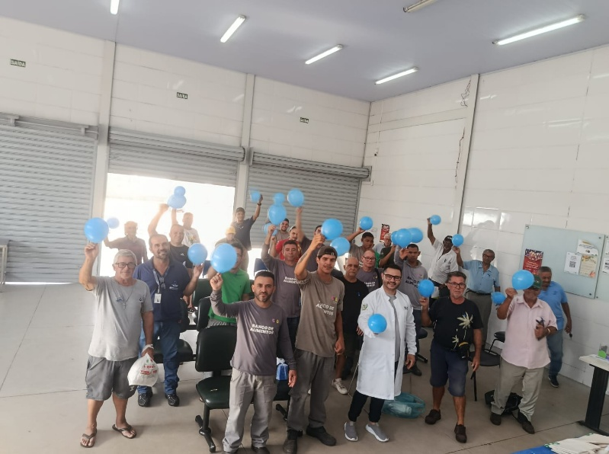

 | Palestra seguida de roda de conversa em alusão ao Novembro Azul.

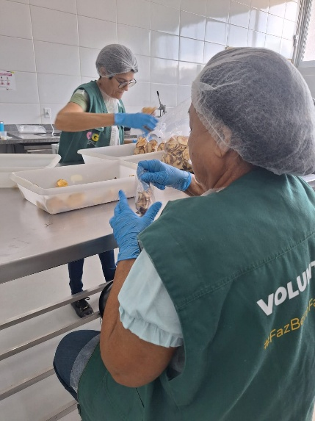

 | Voluntárias no apoio às atividades de empacotamento de alimentos.
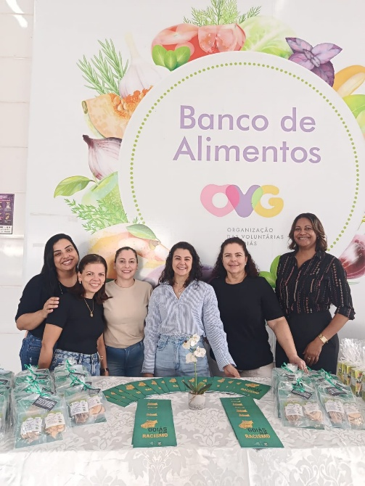
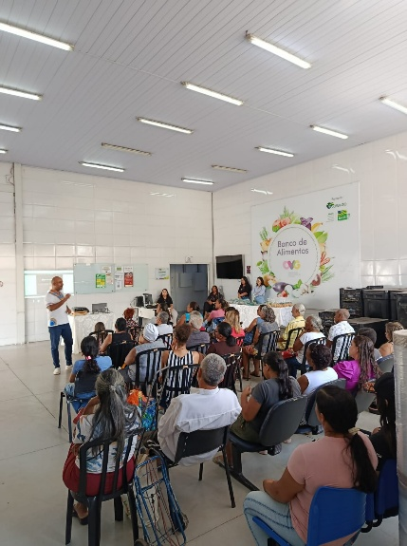

 | Oficina em alusão ao Dia da Consciência Negra.

